LIVINTUS COURO
 TABELA EXPORTAÇÃO - MOVELSUL 2026
MODELO |  | COMP. | ALTURA | PROF. | COMPOSIÇÃO | LINHA | VALOR EM REAIS (UNITÁRIO) | VALOR EM EXW (UNITÁRIO)
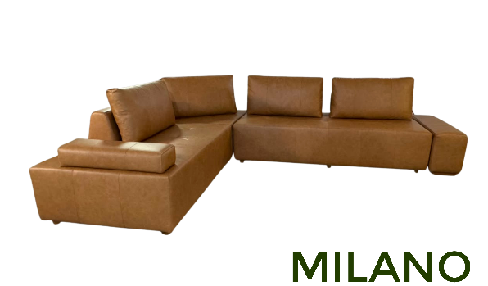 | MILANO | ASSENTO 1,00m | 0,46m | 1,00m | MÓDULO ASSENTO | CO-5 | R$ 1,110.00 | US$229.81
 |  |  |  |  |  | CO-6 | R$ 1,185.00 | US$245.34
 |  |  |  |  |  | CO-7 | R$ 1,245.00 | US$257.76
 |  | ASSENTO 1,20m | 0,46m | 1,00m | MÓDULO ASSENTO | CO-5 | R$ 1,265.00 | US$261.90
 |  |  |  |  |  | CO-6 | R$ 1,350.00 | US$279.50
 |  |  |  |  |  | CO-7 | R$ 1,420.00 | US$294.00
 |  | ASSENTO 1,40m | 0,46m | 1,00m | MÓDULO ASSENTO | CO-5 | R$ 1,425.00 | US$295.03
 |  |  |  |  |  | CO-6 | R$ 1,515.00 | US$313.66
 |  |  |  |  |  | CO-7 | R$ 1,595.00 | US$330.23
 |  | ASSENTO 1,60m | 0,46m | 1,00m | MÓDULO ASSENTO | CO-5 | R$ 1,635.00 | US$338.51
 |  |  |  |  |  | CO-6 | R$ 1,740.00 | US$360.25
 |  |  |  |  |  | CO-7 | R$ 1,825.00 | US$377.85
 |  | ASSENTO 1,80m | 0,46m | 1,00m | MÓDULO ASSENTO | CO-5 | R$ 1,870.00 | US$387.16
 |  |  |  |  |  | CO-6 | R$ 1,985.00 | US$410.97
 |  |  |  |  |  | CO-7 | R$ 2,085.00 | US$431.68
 |  | ASSENTO 2,00m | 0,46m | 1,00m | MÓDULO ASSENTO | CO-5 | R$ 2,160.00 | US$447.20
 |  |  |  |  |  | CO-6 | R$ 2,295.00 | US$475.16
 |  |  |  |  |  | CO-7 | R$ 2,405.00 | US$497.93
 |  | ALMOFADA ENCOSTO 0,60m | 0,50m | - | ALMOFADA ENCOSTO | CO-5 | R$ 160.00 | US$33.13
 |  |  |  |  |  | CO-6 | R$ 175.00 | US$36.23
 |  |  |  |  |  | CO-7 | R$ 190.00 | US$39.34
 |  | ALMOFADA ENCOSTO 0,90m | 0,50m | - | ALMOFADA ENCOSTO | CO-5 | R$ 205.00 | US$42.44
 |  |  |  |  |  | CO-6 | R$ 225.00 | US$46.58
 |  |  |  |  |  | CO-7 | R$ 240.00 | US$49.69
 |  | BASE DO ENCOSTO 0,60m | 0.29 | 0,624m | BASE DO ENCOSTO | CO-5 | R$ 285.00 | US$59.01
 |  |  |  |  |  | CO-6 | R$ 295.00 | US$61.08
 |  |  |  |  |  | CO-7 | R$ 305.00 | US$63.15
 |  | BASE DO ENCOSTO 0,90m | 0.29 | 0,624m | BASE DO ENCOSTO | CO-5 | R$ 325.00 | US$67.29
 |  |  |  |  |  | CO-6 | R$ 345.00 | US$71.43
 |  |  |  |  |  | CO-7 | R$ 360.00 | US$74.53
 |  | PUFF 0,32m | 0,46m | 1,00m | PUFF | CO-5 | R$ 620.00 | US$128.36
 |  |  |  |  |  | CO-6 | R$ 660.00 | US$136.65
 |  |  |  |  |  | CO-7 | R$ 695.00 | US$143.89
 |  | BRAÇO 0,24m | 0,14m | 0,76m | BRAÇO | CO-5 | R$ 255.00 | US$52.80
 |  |  |  |  |  | CO-6 | R$ 265.00 | US$54.87
 |  |  |  |  |  | CO-7 | R$ 280.00 | US$57.97
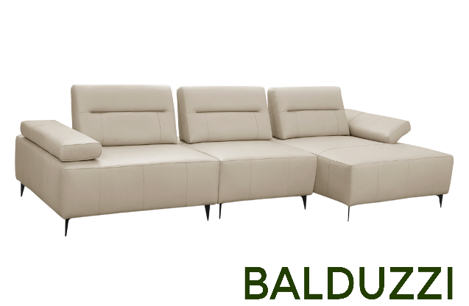 | BALDUZZI | 1 LUGAR COM BRAÇO 1,08m | 0,90m | 1,14m | MÓDULO - 1 LUGAR COM BRAÇO - Assento s/bç: 0,75m | CO-5 | R$ 2,445.00 | US$506.21
 |  |  |  |  |  | CO-6 | R$ 2,559.00 | US$529.81
 |  |  |  |  |  | CO-7 | R$ 2,649.00 | US$548.45
 |  | 1 LUGAR COM BRAÇO 1,18m | 0,90m | 1,14m | MÓDULO - 1 LUGAR COM BRAÇO - Assento s/bç: 0,85m | CO-5 | R$ 2,547.00 | US$527.33
 |  |  |  |  |  | CO-6 | R$ 2,672.00 | US$553.21
 |  |  |  |  |  | CO-7 | R$ 2,542.00 | US$526.29
 |  | 1 LUGAR COM BRAÇO 1,28m | 0,90m | 1,14m | MÓDULO - 1 LUGAR COM BRAÇO - Assento s/bç: 0,95m | CO-5 | R$ 2,660.00 | US$550.72
 |  |  |  |  |  | CO-6 | R$ 2,786.00 | US$576.81
 |  |  |  |  |  | CO-7 | R$ 2,898.00 | US$600.00
 |  | 1 LUGAR SEM BRAÇO 0,75m | 0,90m | 1,14m | MÓDULO - 1 LUGAR SEM BRAÇO - Assento s/bç: 0,75m | CO-5 | R$ 2,106.00 | US$436.02
 |  |  |  |  |  | CO-6 | R$ 2,186.00 | US$452.59
 |  |  |  |  |  | CO-7 | R$ 2,259.00 | US$467.70
 |  | 1 LUGAR SEM BRAÇO 0,85m | 0,90m | 1,14m | MÓDULO - 1 LUGAR SEM BRAÇO - Assento s/bç: 0,85m | CO-5 | R$ 2,203.00 | US$456.11
 |  |  |  |  |  | CO-6 | R$ 2,293.00 | US$474.74
 |  |  |  |  |  | CO-7 | R$ 2,366.00 | US$489.86
 |  | 1 LUGAR SEM BRAÇO 0,95m | 0,90m | 1,14m | MÓDULO - 1 LUGAR SEM BRAÇO - Assento s/bç: 0,95m | CO-5 | R$ 2,310.00 | US$478.26
 |  |  |  |  |  | CO-6 | R$ 2,400.00 | US$496.89
 |  |  |  |  |  | CO-7 | R$ 2,479.00 | US$513.25
 |  | CHAISE 1,08m | 0,90m | 1,59m | MÓDULO CHAISE - Assento s/bç: 0,75m | CO-5 | R$ 2,808.00 | US$581.37
 |  |  |  |  |  | CO-6 | R$ 2,955.00 | US$611.80
 |  |  |  |  |  | CO-7 | R$ 3,074.00 | US$636.44
 |  | CHAISE 1,18m | 0,90m | 1,59m | MÓDULO CHAISE - Assento s/bç: 0,85m | CO-5 | R$ 2,921.00 | US$604.76
 |  |  |  |  |  | CO-6 | R$ 3,074.00 | US$636.44
 |  |  |  |  |  | CO-7 | R$ 3,198.00 | US$662.11
 |  | CHAISE 1,28m | 0,90m | 1,59m | MÓDULO CHAISE - Assento s/bç: 0,95m | CO-5 | R$ 3,045.00 | US$630.43
 |  |  |  |  |  | CO-6 | R$ 3,198.00 | US$662.11
 |  |  |  |  |  | CO-7 | R$ 3,323.00 | US$687.99
 |  | PUFF 1,14m | 0,45m | 1,14m | PUFF | CO-5 | R$ 1,761.00 | US$364.60
 |  |  |  |  |  | CO-6 | R$ 1,829.00 | US$378.67
 |  |  |  |  |  | CO-7 | R$ 1,891.00 | US$391.51
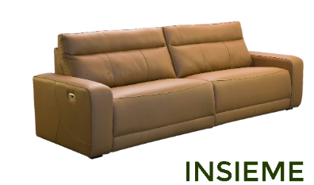 | INSIEME | 2.24 | 0.98 | 1.00 | BIPARTIDO - 2 ASSENTOS Assento s/bç: 0,90m | CO-5 | R$ 7,742.00 | US$1,602.90
 |  |  |  |  |  | CO-6 | R$ 7,991.00 | US$1,654.45
 |  |  |  | 1.60 |  | CO-7 | R$ 8,183.00 | US$1,694.20
 |  | 2.54 | 0.98 | 1.00 | BIPARTIDO - 2 ASSENTOS Assento s/bç: 1,05m | CO-5 | R$ 8,252.00 | US$1,708.49
 |  |  |  |  |  | CO-6 | R$ 8,500.00 | US$1,759.83
 |  |  |  | 1.60 |  | CO-7 | R$ 8,715.00 | US$1,804.35
 |  | 2.84 | 0.98 | 1.00 | BIPARTIDO - 2 ASSENTOS Assento s/bç: 1,20m | CO-5 | R$ 8,874.00 | US$1,837.27
 |  |  |  |  |  | CO-6 | R$ 9,157.00 | US$1,895.86
 |  |  |  | 1.60 |  | CO-7 | R$ 9,383.00 | US$1,942.65
 |  | 3.14 | 0.98 | 1.00 | BIPARTIDO - 3 ASSENTOS Assento s/bç : 0,90m | CO-5 | R$ 11,392.00 | US$2,358.59
 |  |  |  |  |  | CO-6 | R$ 11,743.00 | US$2,431.26
 |  |  |  | 1.60 |  | CO-7 | R$ 12,020.00 | US$2,488.61
 |  | 3.59 | 0.98 | 1.00 | BIPARTIDO - 3 ASSENTOS Assento s/bç : 1,05m | CO-5 | R$ 12,116.00 | US$2,508.49
 |  |  |  |  |  | CO-6 | R$ 12,473.00 | US$2,582.40
 |  |  |  | 1.60 |  | CO-7 | R$ 12,778.00 | US$2,645.55
 |  | 4.04 | 0.98 | 1.00 | BIPARTIDO - 3 ASSENTOS Assento s/bç : 1,20m | CO-5 | R$ 12,999.00 | US$2,691.30
 |  |  |  |  |  | CO-6 | R$ 13,400.00 | US$2,774.33
 |  |  |  | 1.60 |  | CO-7 | R$ 13,723.00 | US$2,841.20
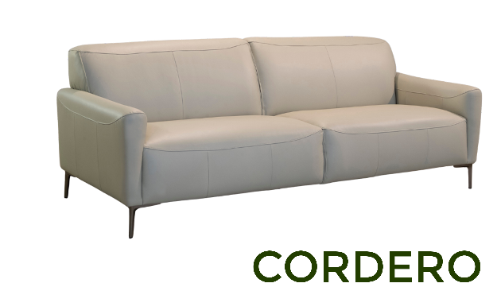 | CORDERO | 1.95 | 0.78 | 0.90 | PEÇA ÚNICA Assentos s/bç: 1,69m | CO-5 | R$ 2,470.00 | US$511.39
 |  |  |  |  |  | CO-6 | R$ 2,600.00 | US$538.30
 |  |  |  |  |  | CO-7 | R$ 2,720.00 | US$563.15
 |  | 2.15 | 0.78 | 0.90 | PEÇA ÚNICA Assentos s/bç: 1,89m | CO-5 | R$ 2,720.00 | US$563.15
 |  |  |  |  |  | CO-6 | R$ 2,870.00 | US$594.20
 |  |  |  |  |  | CO-7 | R$ 2,999.00 | US$620.91
 |  | 2.35 | 0.78 | 0.90 | PEÇA ÚNICA Assentos s/bç: 2,09m | CO-5 | R$ 2,999.00 | US$620.91
 |  |  |  |  |  | CO-6 | R$ 3,160.00 | US$654.24
 |  |  |  |  |  | CO-7 | R$ 3,299.00 | US$683.02
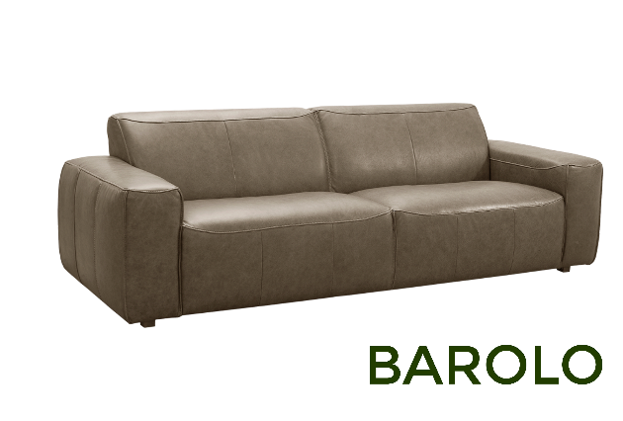 | BAROLO | 1.90 | 0.78 | 0.96 | PEÇA ÚNICA Assentos s/bç: 1,36m | CO-5 | R$ 2,536.00 | US$525.05
 |  |  |  |  |  | CO-6 | R$ 2,700.00 | US$559.01
 |  |  |  |  |  | CO-7 | R$ 2,842.00 | US$588.41
 |  | 2.40 | 0.78 | 0.96 | PEÇA ÚNICA Assentos s/bç: 1,86m | CO-5 | R$ 3,018.00 | US$624.84
 |  |  |  |  |  | CO-6 | R$ 3,226.00 | US$667.91
 |  |  |  |  |  | CO-7 | R$ 3,408.00 | US$705.59
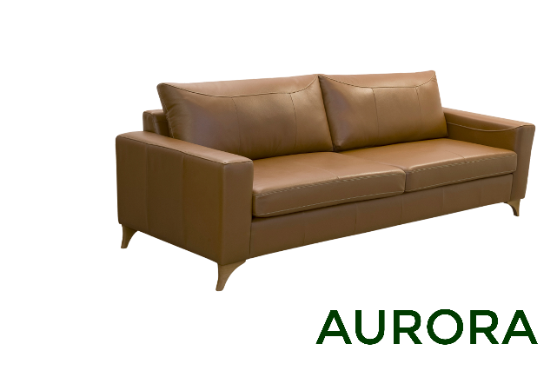 | AURORA | 2.00 | 0.85 | 0.92 | PEÇA ÚNICA Assentos s/bç: 1,64m | CO-5 | R$ 2,474.00 | US$512.22
 |  |  |  |  |  | CO-6 | R$ 2,638.00 | US$546.17
 |  |  |  |  |  | CO-7 | R$ 2,774.00 | US$574.33
 |  | 2.20 | 0.85 | 0.92 | PEÇA ÚNICA Assentos s/bç: 1,84m | CO-5 | R$ 2,615.00 | US$541.41
 |  |  |  |  |  | CO-6 | R$ 2,791.00 | US$577.85
 |  |  |  |  |  | CO-7 | R$ 2,938.00 | US$608.28
 |  | 2.40 | 0.85 | 0.92 | PEÇA ÚNICA Assentos s/bç: 2,04m | CO-5 | R$ 2,769.00 | US$573.29
 |  |  |  |  |  | CO-6 | R$ 2,955.00 | US$611.80
 |  |  |  |  |  | CO-7 | R$ 3,108.00 | US$643.48
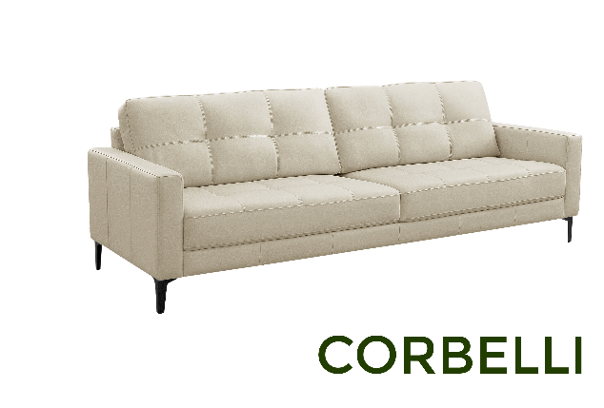 | CORBERLLI | 0.84 | 0.88 | 0.92 | POLTRONA Assento s/bç: 0,44m | CO-5 | R$ 1,654.00 | US$342.44
 |  |  |  |  |  | CO-6 | R$ 1,732.00 | US$358.59
 |  |  |  |  |  | CO-7 | R$ 1,806.00 | US$373.91
 |  |  |  |  |  | TC/ST | R$ 924.00 | US$191.30
 |  | 1.60 | 0.88 | 0.92 | PEÇA ÚNICA Assentos s/bç: 1,20m | CO-5 | R$ 2,150.00 | US$445.13
 |  |  |  |  |  | CO-6 | R$ 2,281.00 | US$472.26
 |  |  |  |  |  | CO-7 | R$ 2,389.00 | US$494.62
 |  |  |  |  |  | TC/ST | R$ 1,291.00 | US$267.29
 |  | 2.10 | 0.88 | 0.92 | PEÇA ÚNICA Assentos s/bç: 1,70m | CO-5 | R$ 2,486.00 | US$514.70
 |  |  |  |  |  | CO-6 | R$ 2,649.00 | US$548.45
 |  |  |  |  |  | CO-7 | R$ 2,791.00 | US$577.85
 |  |  |  |  |  | TC/ST | R$ 1,427.00 | US$295.45
 |  | 2.40 | 0.88 | 0.92 | PEÇA ÚNICA Assentos s/bç: 2,00m | CO-5 | R$ 2,740.00 | US$567.29
 |  |  |  |  |  | CO-6 | R$ 2,876.00 | US$595.45
 |  |  |  |  |  | CO-7 | R$ 3,023.00 | US$625.88
 |  |  |  |  |  | TC/ST | R$ 1,540.00 | US$318.84
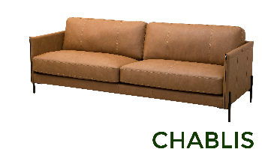 | CHABLIS | 0.80 | 0.86 | 0.92 | POLTRONA Assento s/bç: 0,70m | CO-5 | R$ 1,755.00 | US$363.35
 |  |  |  |  |  | CO-6 | R$ 1,846.00 | US$382.19
 |  |  |  |  |  | CO-7 | R$ 1,924.00 | US$398.34
 |  | 2.10 | 0.86 | 0.92 | 2 MÓDULOS Assento s/bç: 1,00m | CO-5 | R$ 3,260.00 | US$674.95
 |  |  |  |  |  | CO-6 | R$ 3,430.00 | US$710.14
 |  |  |  |  |  | CO-7 | R$ 3,577.00 | US$740.58
 |  | 2.40 | 0.86 | 0.92 | 2 MÓDULOS Assento s/bç: 1,15m | CO-5 | R$ 3,555.00 | US$736.02
 |  |  |  |  |  | CO-6 | R$ 3,747.00 | US$775.78
 |  |  |  |  |  | CO-7 | R$ 3,916.00 | US$810.77
 |  | 2.70 | 0.86 | 0.92 | 2 MÓDULOS Assento s/bç: 1,30m | CO-5 | R$ 3,872.00 | US$801.66
 |  |  |  |  |  | CO-6 | R$ 4,098.00 | US$848.45
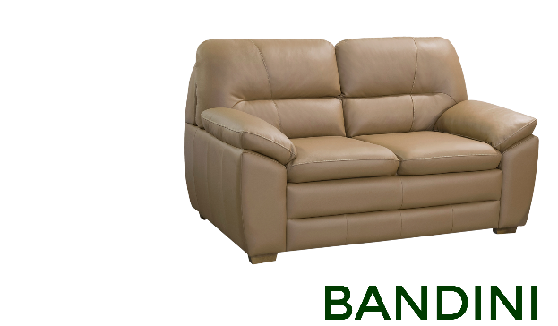 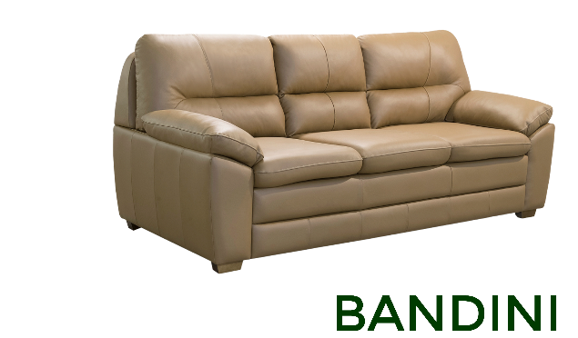 | BANDINI | 1.50 | 0.93 | 0.90 | PEÇA ÚNICA Assentos s/bç: 1,10m | CO-5 | R$ 2,270.00 | US$469.98
 |  |  |  |  |  | CO-6 | R$ 2,420.00 | US$501.04
 |  |  |  |  |  | CO-7 | R$ 2,520.00 | US$521.74
 |  |  |  |  |  | TC/ST | R$ 1,270.00 | US$262.94
 |  | 2.05 | 0.93 | 0.90 | PEÇA ÚNICA Assentos s/bç: 1,65m | CO-5 | R$ 2,870.00 | US$594.20
 |  |  |  |  |  | CO-6 | R$ 3,050.00 | US$631.47
 |  |  |  |  |  | CO-7 | R$ 3,199.00 | US$662.32
 |  |  |  |  |  | TC/ST | R$ 1,480.00 | US$306.42
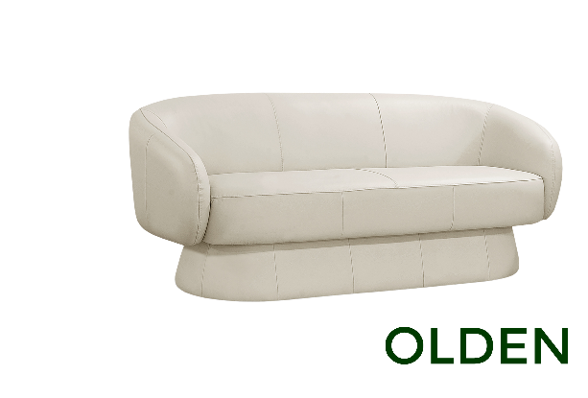 | - | 1,50m | 0,73m | 0,84m | PEÇA ÚNICA | CO-5 | R$ 2,005.00 | US$415.11
 |  |  |  |  |  | CO-6 | R$ 2,110.00 | US$436.85
 |  |  |  |  |  | CO-7 | R$ 2,195.00 | US$454.45
 |  |  |  |  |  | TC/ST | R$ 1,350.00 | US$279.50
 |  | 1,80m | 0,73m | 0,84m | PEÇA ÚNICA | CO-5 | R$ 2,280.00 | US$472.05
 |  |  |  |  |  | CO-6 | R$ 2,405.00 | US$497.93
 |  |  |  |  |  | CO-7 | R$ 2,505.00 | US$518.63
 |  |  |  |  |  | TC/ST | R$ 1,460.00 | US$302.28
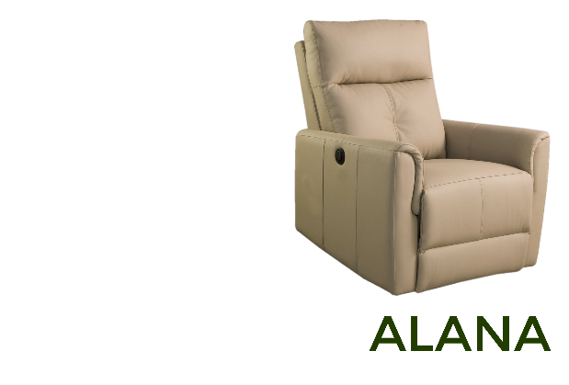 | POLTRONA ALANA ELÉTRICA | 0.84 | 1.02 | 0.92 | POLTRONA | CO-5 | R$ 3,068.00 | US$635.20
 |  |  |  |  |  | CO-6 | R$ 3,164.00 | US$655.07
 |  |  |  | 1.65 |  | CO-7 | R$ 3,238.00 | US$670.39
 |  |  |  |  |  | TC/ST | R$ 2,190.00 | US$453.42
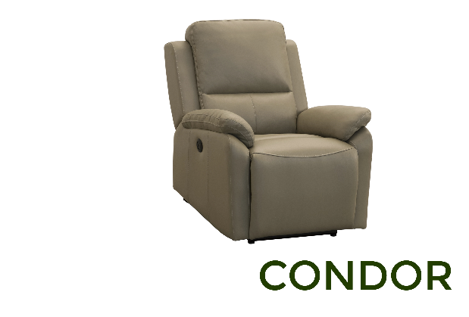 | CONDOR | 0.82 | 1.02 | 0.97 | POLTRONA | CO-5 | R$ 3,102.00 | US$642.24
 |  |  |  |  |  | CO-6 | R$ 3,198.00 | US$662.11
 |  |  |  | 1.68 |  | CO-7 | R$ 3,277.00 | US$678.47
 |  |  |  |  |  | TC/ST | R$ 2,389.00 | US$494.62
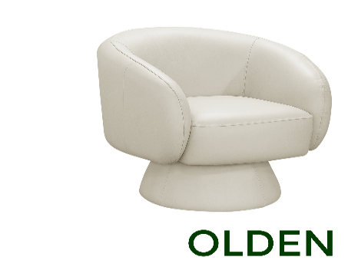 | - | 0,86m | 0,73m | 0,84m | POLTRONA GIRATÓRIA | CO-5 | R$ 1,480.00 | US$306.42
 |  |  |  |  |  | CO-6 | R$ 1,550.00 | US$320.91
 |  |  |  |  |  | CO-7 | R$ 1,605.00 | US$332.30
 |  |  |  |  |  | TC/NOBUCK/ST |  | US$-
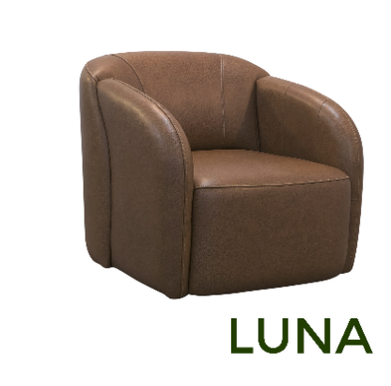 | - | 0,80m | 0,77m | 0,84m | POLTRONA GIRATÓRIA | CO-5 | R$ 1,520.00 | US$314.70
 |  |  |  |  |  | CO-6 | R$ 1,595.00 | US$330.23
 |  |  |  |  |  | CO-7 | R$ 1,655.00 | US$342.65
 |  |  |  |  |  | TC/NOBUCK/ST |  | US$-
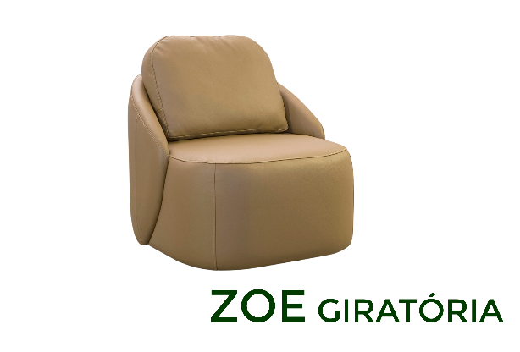 | POLTRONA ZOE | 0.75 | 0.84 | 0.8 | POLTRONA | CO-5 | R$ 1,388.00 | US$287.37
 |  |  |  |  |  | CO-6 | R$ 1,461.00 | US$302.48
 |  |  |  |  |  | CO-7 | R$ 1,518.00 | US$314.29
 |  |  |  |  |  | TC/NOBUCK/ST | R$ 890.00 | US$184.27
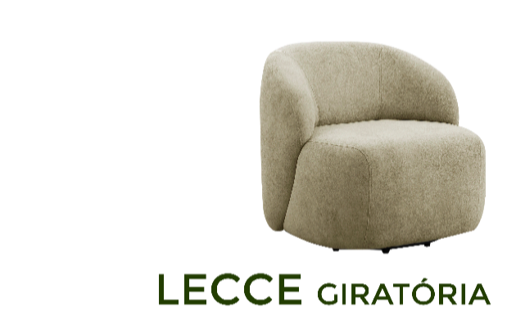 | LECCE GIRATORIA | 0.75 | 0.75 | 0.72 | POLTRONA GIRATÓRIA | CO-5 | R$ 1,342.00 | US$277.85
 |  |  |  |  |  | CO-6 | R$ 1,405.00 | US$290.89
 |  |  |  |  |  | CO-7 | R$ 1,461.00 | US$302.48
 |  |  |  |  |  | TC/ST | R$ 827.00 | US$171.22
 | CHANDON GIRATÓRIA | 0.86 | 0.78 | 0.90 | POLTRONA GIRATÓRIA | CO-5 | R$ 1,688.00 | US$349.48
 |  |  |  |  |  | CO-6 | R$ 1,766.00 | US$365.63
 |  |  |  |  |  | CO-7 | R$ 1,823.00 | US$377.43
 |  |  |  |  |  | TC/ST | R$ 1,156.00 | US$239.34
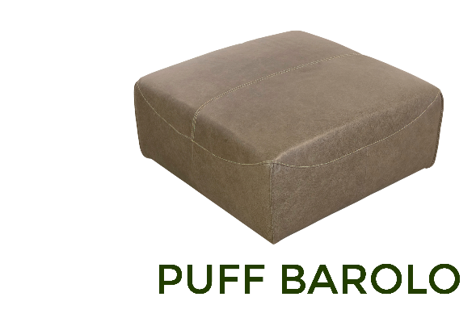 | PUFF BAROLO | 0.60 | 0.40 | 0.80 | PUFF | CO-5 | R$ 850.00 | US$175.98
 |  |  |  |  |  | CO-6 | R$ 890.00 | US$184.27
 |  |  |  |  |  | CO-7 | R$ 920.00 | US$190.48
 |  | 0.80 | 0.40 | 0.80 | PUFF | CO-5 | R$ 990.00 | US$204.97
 |  |  |  |  |  | CO-6 | R$ 1,030.00 | US$213.25
 |  |  |  |  |  | CO-7 | R$ 1,070.00 | US$221.53
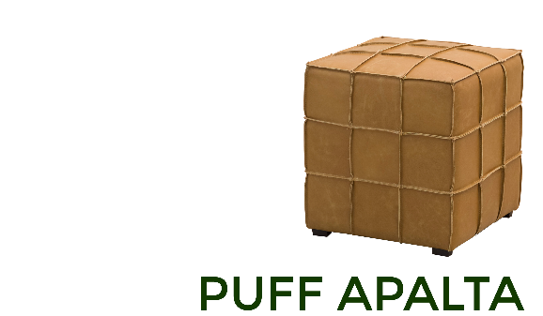 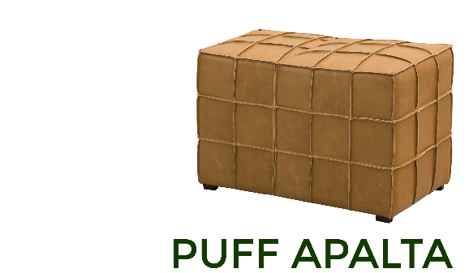 | PUFF APALTA | 0.43 | 0.45 | 0.43 | PUFF | CO-5 | R$ 578.00 | US$119.67
 |  |  |  |  |  | CO-6 | R$ 590.00 | US$122.15
 |  |  |  |  |  | CO-7 | R$ 612.00 | US$126.71
 |  | 0.70 | 0.45 | 0.43 | PUFF | CO-5 | R$ 686.00 | US$142.03
 |  |  |  |  |  | CO-6 | R$ 714.00 | US$147.83
 |  |  |  |  |  | CO-7 | R$ 737.00 | US$152.59
 |  | 0.85 | 0.45 | 0.57 | PUFF | CO-5 | R$ 792.00 | US$163.98
 |  |  |  |  |  | CO-6 | R$ 827.00 | US$171.22
 |  |  |  |  |  | CO-7 | R$ 861.00 | US$178.26
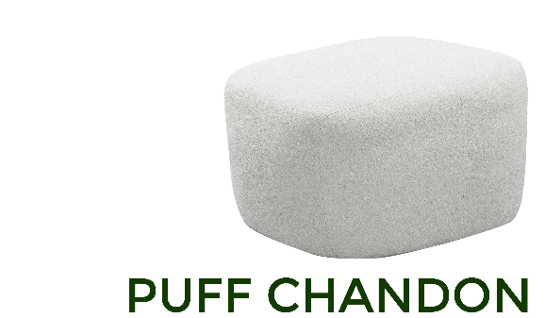 | PUFF CHANDON | 0.67 | 0.42 | 0.63 | PUFF | CO-5 | R$ 686.00 | US$142.03
 |  |  |  |  |  | CO-6 | R$ 714.00 | US$147.83
 |  |  |  |  |  | CO-7 | R$ 737.00 | US$152.59
 |  |  |  |  |  | TC/ST | R$ 369.00 | US$76.40

